ログイン画面
外部設計書 |  |  |  |  | 画面名 |  | ログイン画面 |  |  |  | 作成者 | 髙林隼仁 |  |  | 更新者
 |  |  |  |  | システム名 |  | なかおっち |  |  |  | 作成日 | 2022-06-06 |  |  | 更新日
 |  |  |  |  | 備考

 | 画面設計

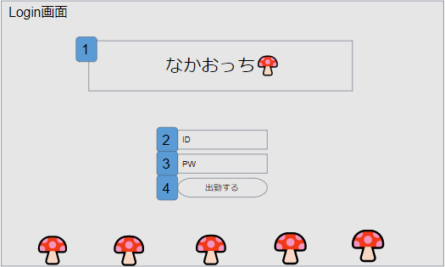

 | 機能設計
 |  | ・メイン画面遷移機能
 |  |  | データベースでdate(現在の日付)と前回開いたdateを取得し比較する
 |  |  | 比較し、同日だった場合そのままメイン画面へ遷移する。
 |  |  | 違う日付の場合遷移はせず、ID,PWを入力してログインできたら、メイン画面に遷移させる。
 |  | ・ログイン機能
 |  |  | ID(2)とPW(3)欄が正しいとき、メイン画面に遷移する
 |  |  | どちらかまたは両方が正しくないもしくは空欄のとき、エラーメッセージが表示される

 | 項目定義書

 | No |  | 物理名 | 論理名 |  | 画面型 |  | データ型 | min | max | DBテーブル |  | DBカラム | 備考
 |  | 1 | title | タイトル |  | Label |  | String
 |  | 2 | id | ID |  | Textbox |  |  |  |  | userテーブル |  | user_id
 |  | 3 | pw | パスワード |  | Textbox |  |  |  |  | userテーブル |  | user_pass
 |  | 4 | login | ログイン |  | button |  | String
 |  | 5
 |  | 6
 |  | 7
 |  | 8
 |  | 9
 |  | 10
 |  | 11

メイン画面
外部設計書 |  |  |  |  | 画面名 |  | メイン画面 |  |  |  | 作成者 | 髙林隼仁 |  |  | 更新者
 |  |  |  |  | システム名 |  | なかおっち |  |  |  | 作成日 | 2022-06-06 |  |  | 更新日
 |  |  |  |  | 備考

 | 画面設計
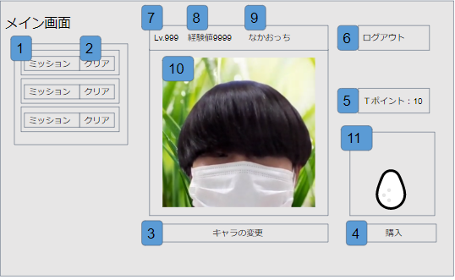

 | 機能設計

 |  | ・日付によってデータを更新する機能（日付更新機能）
 |  | データベースでdate(現在の日付)と前回開いたdateを取得し比較する。
 |  | 前回と違う日付の場合、dateテーブルに登録する。
 |  | 同じだった場合は、特に処理は行わず、違った場合は、ログインボーナス処理とミッション更新を行う。

 |  | ・毎秒経験値増加機能
 |  | 毎秒（8）の数字が1ずつ増える。
 |  | ・レベルアップ機能
 |  | (8)の数字によって(7)の値が増える。

 |  | ・キャラクター表示機能
 |  | character_idからnameを取得し(9)に表示
 |  | character_idから(10)画像を表示する。

 |  | ・卵購入機能
 |  | (4)のボタンと(11)の画像を押したときに購入画面に遷移する。
 |  | 購入画面では、(4)を押すと（本当に購入しますか？はい いいえ）と表示される。
 |  | はいを押すとTポイントが4以下の場合、（購入できません）と表示される
 |  | それ以外だと（購入ありがとうございます）と表示する
 |  | (11)に卵の購入が分かるような画像を表示

 |  | ・キャラ変更画面遷移機能
 |  | (3)を押すとキャラ変更画面に遷移する

 |  | ・リザルト機能
 |  | (6)を押すと退勤画面に遷移する

 |  | ・ミッション機能
 |  | (1)はmission_idからmissionのデータをランダムで被らないように表示する
 |  | (2)を押すと押したボタンと隣のミッションが消える。
 |  | さらに、一定量の経験値を(8)に追加する

 | 項目定義書

 | No |  | 物理名 | 論理名 |  | 画面型 |  | データ型 | min | max | DBテーブル |  | DBカラム | 備考
 |  | 1 | mission | ミッション |  | Label |  | String | 0 | 30 | missionテーブル |  | mission | ランダムで3つ表示される
 |  | 2 | misson_clear | ミッションクリア |  | button |  |  |  |  |  |  |  | 押すと、ミッションが見えなくなる
 |  | 3 | charchange | キャラ変更 |  | button
 |  | 4 | buy | 卵購入 |  | button |  |  |  |  | charcterテーブル |  |  | キャラを1つinsertする
 |  | 5 | tpoint | Tポイント |  | Label |  | int |  |  | userテーブル |  | point
 |  | 6 | logout | ログアウト |  | button
 |  | 7 | level | レベル |  | Label |  | int
 |  | 8 | ex_point | 経験値 |  | Label |  | int |  |  | characterテーブル |  | Ex_point
 |  | 9 | name | キャラ名前 |  | Label |  | String | 0 | 20 | characterテーブル |  | name
 |  | 10 | charimage | キャラ画像 |  | image
 |  | 11 | egg | 卵画像 |  | image

キャラ画面
外部設計書 |  |  |  |  | 画面名 |  | 退勤画面 |  |  |  | 作成者 | 髙林隼仁 |  |  | 更新者
 |  |  |  |  | システム名 |  | なかおっち |  |  |  | 作成日 | 2022-06-06 |  |  | 更新日
 |  |  |  |  | 備考

 | 画面設計
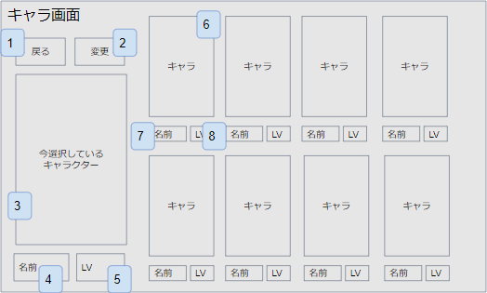

 | 機能設計
 |  | ・キャラ表示機能
 |  |  | キャラテーブルにあるキャラを一覧表示する（6,7,8）
 |  | ・キャラ選択機能
 |  |  | キャラの画像（6）をクリックしたとき、キャラが選択され（3,4,5）に表示する。
 |  | ・キャラ変更機能
 |  |  | 変更ボタン（2）を押すと、（3,4,5）に選択されているキャラがメイン画面で表示されるキャラになる。
 |  | ・戻る機能
 |  |  | 戻るボタン（1）を押すとメイン画面に遷移する。

 | 項目定義書

 | No |  | 物理名 | 論理名 |  | 画面型 |  | データ型 | min | max | DBテーブル |  | DBカラム | 備考
 |  | 1 | back | 戻る |  | button
 |  | 2 | change | キャラ変更 |  | button
 |  | 3 | charaimage | キャラ画像 |  | image |  |  |  |  |  |  |  | 大きく表示
 |  | 4 | name | キャラ名前 |  | Label |  | String | 0 | 20 | characterテーブル |  | name
 |  | 5 | level | レベル |  | Label |  | int
 |  | 6 | chaaraimage | キャラ画像 |  | image |  |  |  |  |  |  |  | 小さく表示
 |  | 7 | name | キャラ名前 |  | Label |  | String | 0 | 20 | characterテーブル |  | name
 |  | 8 | level | レベル |  | Label |  | int

購入画面
外部設計書 |  |  |  |  | 画面名 |  | 購入画面 |  |  |  | 作成者 | 髙林隼仁 |  |  | 更新者
 |  |  |  |  | システム名 |  | なかおっち |  |  |  | 作成日 | 2022-06-06 |  |  | 更新日
 |  |  |  |  | 備考

 | 画面設計
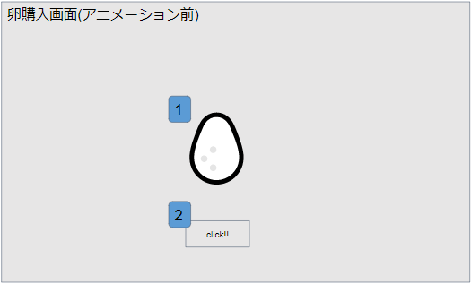

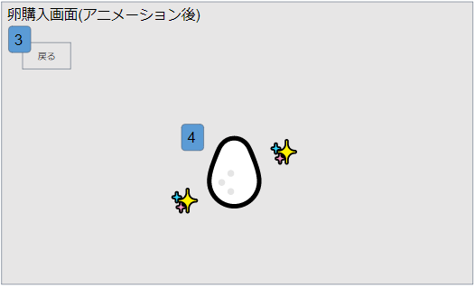

 | 機能設計
 |  | ・購入機能
 |  |  | （2）を押したとき、アニメーションがスタートする。
 |  | ・戻る機能
 |  |  | 戻るボタン（3）を押した時、メイン画面に戻る。

 | 項目定義書

 | No |  | 物理名 | 論理名 |  | 画面型 |  | データ型 | min | max | DBテーブル |  | DBカラム | 備考
 |  | 1 | egg | 卵 |  | image
 |  | 2 | click | クリック |  | button
 |  | 3 | back | 戻る |  | button
 |  | 4 | result_egg | 結果卵 |  | image

退勤画面
外部設計書 |  |  |  |  | 画面名 |  | 退勤画面 |  |  |  | 作成者 | 髙林隼仁 |  |  | 更新者
 |  |  |  |  | システム名 |  | なかおっち |  |  |  | 作成日 | 2022-06-06 |  |  | 更新日
 |  |  |  |  | 備考

 | 画面設計

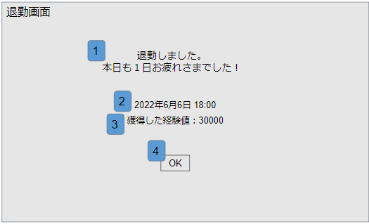

 | 機能設計
 |  | ・リザルト表示機能
 |  |  | （2,3）にその日のリザルトを表示する。
 |  | ・終了機能
 |  |  | OKボタン（4）を押すとブラウザが終了する。

 | 項目定義書

 | No |  | 物理名 | 論理名 |  | 画面型 |  | データ型 | min | max | DBテーブル |  | DBカラム | 備考
 |  | 1 | otukare | お疲れ様 |  | label
 |  | 2 | genzi | 現在時刻 |  | label
 |  | 3 | resalt | リザルト |  | label
 |  | 4 | rogout | ログアウト |  | button |  |  |  |  |  |  |  | 押すとブラウザが閉じる。

